Oppskrift
Klar suppe med tortelliniKlar suppe med tortellini
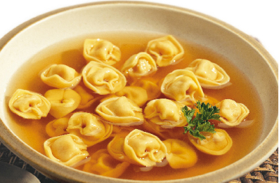

Kok pastaen i 3 minutter i saltet vann. Kok opp vann og buljong sammen. Sil pastaen og tilsett den i den ferdige suppe. Server gjerne suppen med grønt dryss! Kok pastaen i 3 minutter i saltet vann. Kok opp vann og buljong sammen. Sil pastaen og tilsett den i den ferdige suppe. Server gjerne suppen med grønt dryss!
Number of servingsNumber of servings | 1
EPDEPD | ProductProduct | Per servingPer serving |  | TotalTotal |  | QtyPerPackQtyPerPack | PackSizePackSize | PackUnitPackUnit | PackagingPackaging | ItemsItems
387902387902 | Tortellini med Kjøtt *(Egg,Gluten,Hvete gluten,Melk,Selleri)Tortellini med Kjøtt *(Egg,Gluten,Hvete gluten,Melk,Selleri) | 0.04 | kgkg | 0 | kgkg | 1 | 3 | kgkg | 1x3kg1x3kg | 0
 | Laboratorio Tortellini Tortellini med skinke Laboratorio Tortellini Tortellini med skinke | 0.04 | kgkg | 0 | kgkg |  |  |  |  | 0
387928387928 | Tortelini Riccota/Spinat *(Egg,Gluten,Hvete gluten,Melk)Tortelini Riccota/Spinat *(Egg,Gluten,Hvete gluten,Melk) | 0.04 | kgkg | 0 | kgkg | 1 | 3 | kgkg | 1x3kg1x3kg | 0
964676964676 | Kyllingfond *(Selleri)Kyllingfond *(Selleri) | 0.002 | ll | 0 | ll | 6 | 1 | ll | 6x1l6x1l | 0
 | Vann Vann |  |  | 0 |  |  |  |  |  | 0
 | Salt Salt |  |  | 0 |  |  |  |  |  | 0

 | * Allergens* Allergens

